상품제안서
글램노트(주문제작형) | 상품코드: S23812

 |  |  |  |  |  |  | 02-713-8555 | www.synergygift.co.kr
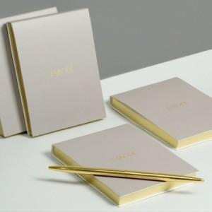

【상세/제작정보】 | <p>표지 칼라인쇄,내지 먹1도인쇄,스티커 먹1도 인쇄 / 종이케이스+스티커부착</p><p>&nbsp;</p><p>선택옵션 1번. 앞표지 박종류 (금박 or 은박) / 2번. 측면 박종류 (금장 or 은장)</p><p>&nbsp;</p>

【인쇄/포장옵션】 | 풀칼라 / 종이케이스+ 스티커부착

【공급단가】 | 수량 | 500~ | 1,000~ | 3,000~ | 10,000~ | 20,000~
*VAT별도 | 단가 | 3,780원 | 2,970원 | 2,470원 | 2,120원 | 1,800원

【상품 URL】 | https://www.synergygift.co.kr:443/src/goods_detail.php?gdno=23812

